Hoja1
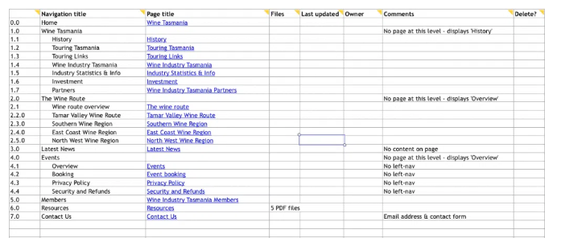
 | Titulo de Navegación | Título de Página
0.0 | Home | Recursos Cristianos
1.0 | Noticias | Noticias Cristianas
2.0 | Comunidad Cristiana
2.1 | Retiros | Retiros espirituales
2.2 | Convenciones | Convenciones
2.3 | Vigilias | Vigilias
2.4 | Bautizos | Bautizos
3.0 | Niños
3.1 | Canciones infantiles | Canciones Infantiles
3.2 | Juegos | Juegos
3.3 | Historias y aventuras | Historias y aventuras
3.4 | Misiones Kids | Misiones Kids
3.5 | Libros infantiles | Libros infantiles
4.0 | Jóvenes
4.1 | Cancionero juvenil
4.2 | Libros juveniles
4.3 | Para ti joven
4.4 | Misión juventud
5.0 | Matrimonios
5.1 | Consejos en pareja
5.2 | Eventos
6.0 | Música y Arte
6.1 | Recursos musicales
6.2 | Conciertos
6.3 | Cursos
6.4 | Biblioteca musical
6.5 | Himnario
6.6 | Corario

